员工差旅明细
【员工上会补助统计单】

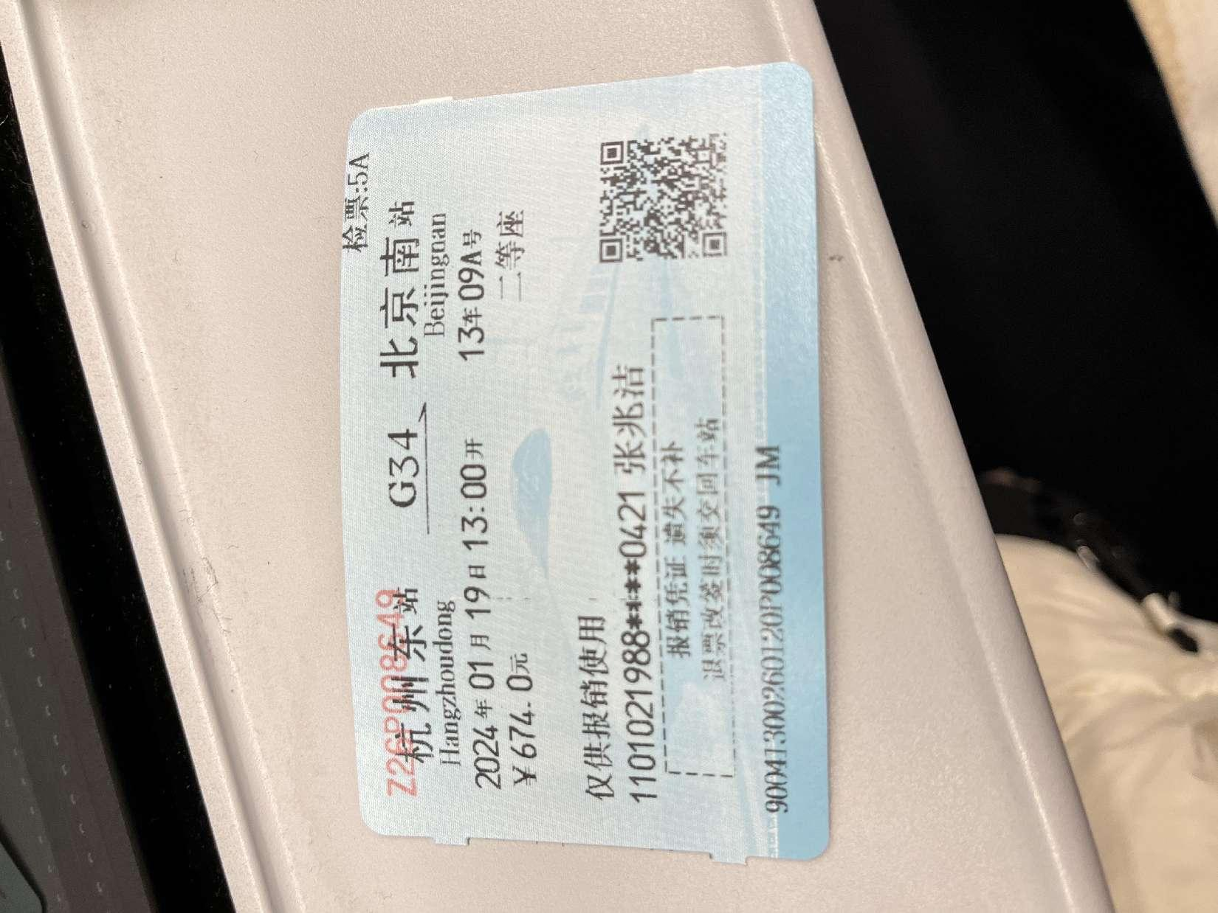
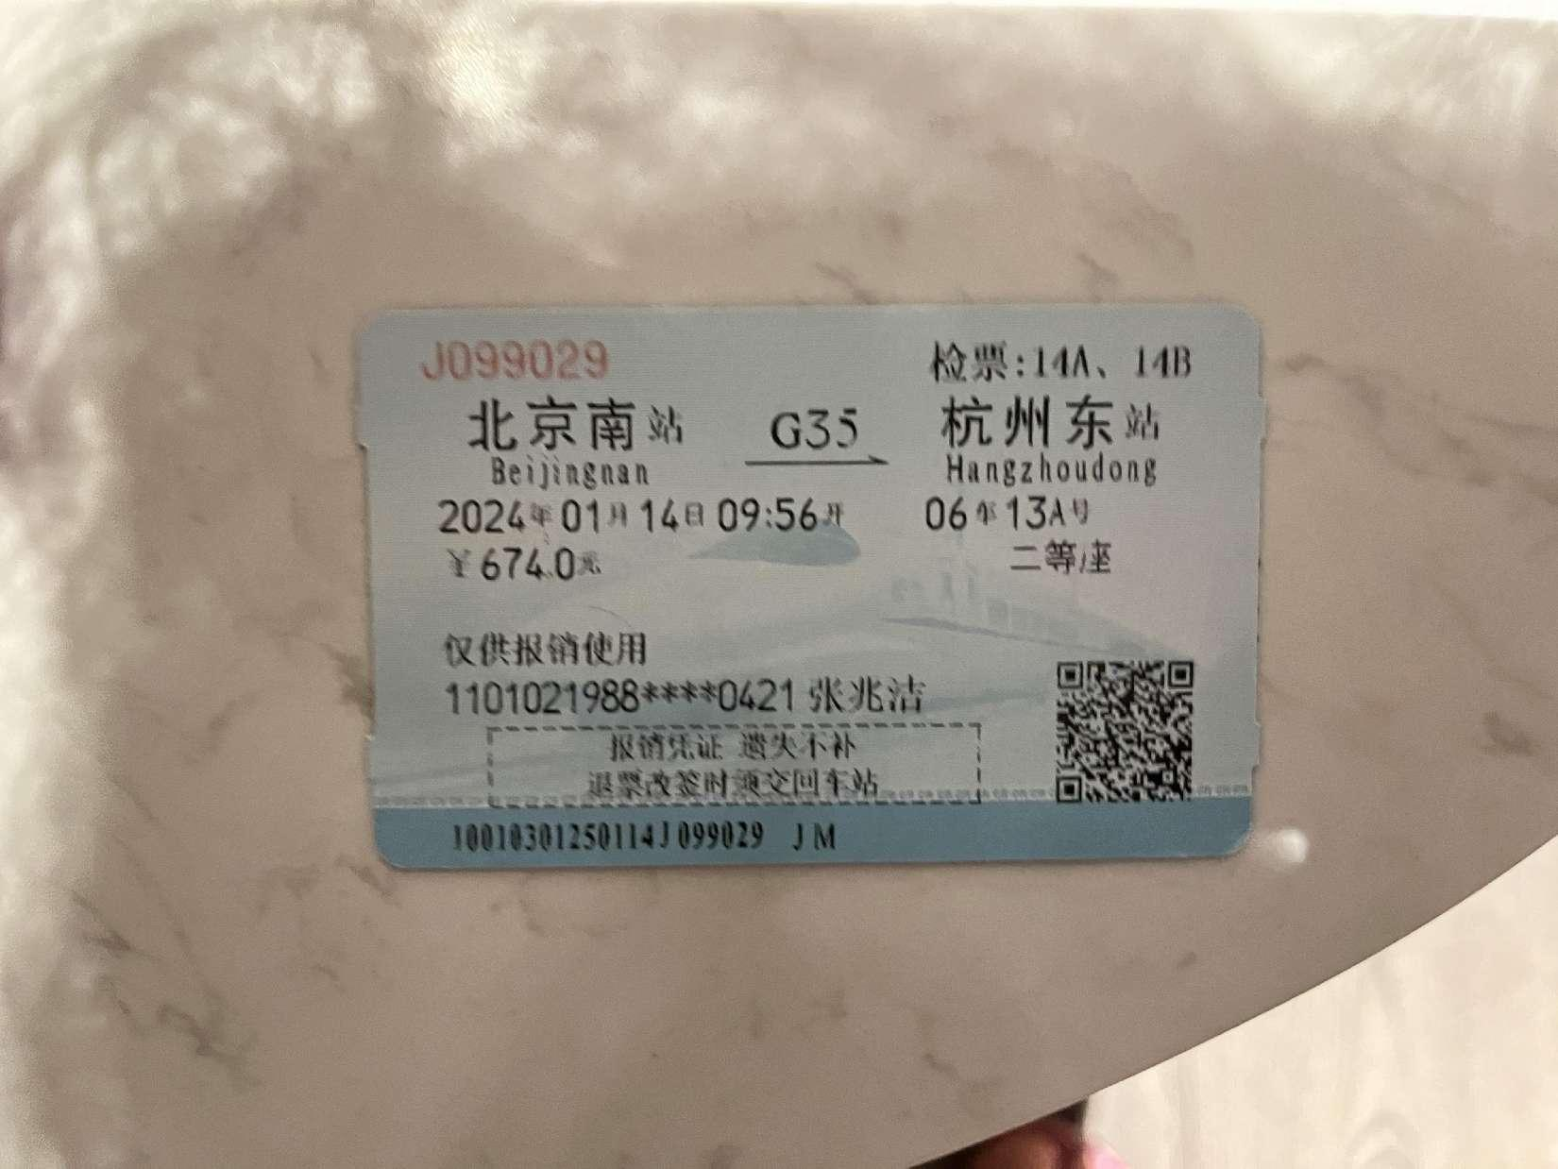
 |  | 姓名: |  | 张兆洁 |  | 职位: | 助理
 |  | 发生地: |  | 杭州 |  | 部门: | 会奖6部
 |  | 发生日期: |  | 2024.1.14-2024.1.19 |  | 报销日期: | 2024.1.19
 |  |  |  |  |  | 团号: | HMEA-240111-HCB726

 |  | 出差城市 | 出差起止日期 |  | 每天金额 | 天数 | 合计 | 备注
 | 1 | 杭州 | 2024.1.14 |  | 200.00 | 1.00 | 200.00
 | 2 | 杭州 | 2024.1.15-2024.1.19 |  | 100.00 | 5.00 | 500.00
 | 合计 |  |  |  |  | 6.00 | 700.00
 | 报销人: | 张兆洁 |  | 总监： | 合规: |  | 财务：

